Data
Holdbarhet av |  | Trombocytter Plt-I i kjøleskap

Tillatt bias | 4.3 | %, og tillatt totalfeil |  | 10.2 | %

0 | 235 | 336 | 279 | 271 | 197 | 298 | 361 | 255 |  | 228 | 290 | 343
12 | 232 | 343 | 307 | 270 | 210 | 308 | 370 | 260 | 146 | 218 | 304 | 368
24 | 232 | 339 | 294 | 276 | 204 | 313 | 368 | 271 | 160 | 215 | 297 | 386
36 | 232 | 356 | 302 | 274 | 210 | 303 | 367 | 266 | 145 | 211 | 310 | 381
48 | 219 | 351 | 308 | 260 | 207 | 322 | 378 | 257 | 164 | 219 | 307 | 381
60 | 228 | 347 | 309 | 266 | 208 | 305 | 363 | 256 | 161 | 210 | 294 | 384
72 | 218 | 351 | 290 | 274 | 199 | 303 | 362 | 253 | 146 | 211 | 289 | 384
84 |  |  |  |  |  |  |  |  |  |  | 293 | 385
 | Tid 0 | Tid 1 | Tid 2 | Tid 3 | Tid 4 | Tid 5 | Tid 6 | Tid 7 | Tid 8
Timer | 0 | 12 | 24 | 36 | 48 | 60 | 72 | 84
Prøve nr | Målte verdier
1 | 235 | 232 | 232 | 232 | 219 | 228 | 218
2 | 336 | 343 | 339 | 356 | 351 | 347 | 351
3 | 279 | 307 | 294 | 302 | 308 | 309 | 290
4 | 271 | 270 | 276 | 274 | 260 | 266 | 274
5 | 197 | 210 | 204 | 210 | 207 | 208 | 199
6 | 298 | 308 | 313 | 303 | 322 | 305 | 303
7 | 361 | 370 | 368 | 367 | 378 | 363 | 362
8 | 255 | 260 | 271 | 266 | 257 | 256 | 253
9 |  | 146 | 160 | 145 | 164 | 161 | 146 |  |  |  | Stjerne på pasient nr 9. Aggregater?
10 | 228 | 218 | 215 | 211 | 219 | 210 | 211
11 | 290 | 304 | 297 | 310 | 307 | 294 | 289 | 293
12 | 343 | 368 | 386 | 381 | 381 | 384 | 384 | 385 |  |  | 343 | 368 | 386 | 381 | 381 | 384 | 384 | 385
13 | 298 | 302 | 302 | 307 | 308 | 315 | 314 | 302
14 | 291 | 297 | 294 | 301 | 291 | 296 | 288 | 289
15 | 216 | 207 | 209 | 206 | 216 | 202 | 204 | 216
16 | 314 | 327 | 319 | 328 | 322 | 321 | 316 | 315
17 | 203 | 214 | 216 | 212 | 221 | 217 | 208 | 203
18 | 247 | 240 | 241 | 234 | 252 | 251 | 242 | 251
19 | 304 | 297 | 298 | 301 | 294 | 340 | 296 |  |  |  | T7 på pasient 19 med stjerne.
20 | 313 | 326 | 336 | 328 | 327 | 331 | 331 | 329
21
22
23
24
25
26
27
28
29
30
31
32
33 |  |  |  |  |  |  |  |  |  | Figur 1. Hver linje representerer måleverdiene for en enkelt prøve.
34
35
36
37
38
39
40
41
42
43
44
45
46
47
48
49
50

 | Prosent (blå tall er større enn tillatt totalfeil)

0 | 100.00 | 100.00 | 100.00 | 100.00 | 100.00 | 100.00 | 100.00 | 100.00 | 0.00 | 100.00 | 100.00 | 100.00
12 | 98.72 | 102.08 | 110.04 | 99.63 | 106.60 | 103.36 | 102.49 | 101.96 | 0.00 | 95.61 | 104.83 | 107.29
24 | 98.72 | 100.89 | 105.38 | 101.85 | 103.55 | 105.03 | 101.94 | 106.27 | 0.00 | 94.30 | 102.41 | 112.54
36 | 98.72 | 105.95 | 108.24 | 101.11 | 106.60 | 101.68 | 101.66 | 104.31 | 0.00 | 92.54 | 106.90 | 111.08
48 | 93.19 | 104.46 | 110.39 | 95.94 | 105.08 | 108.05 | 104.71 | 100.78 | 0.00 | 96.05 | 105.86 | 111.08
60 | 97.02 | 103.27 | 110.75 | 98.15 | 105.58 | 102.35 | 100.55 | 100.39 | 0.00 | 92.11 | 101.38 | 111.95
72 | 92.77 | 104.46 | 103.94 | 101.11 | 101.02 | 101.68 | 100.28 | 99.22 | 0.00 | 92.54 | 99.66 | 111.95
84 | 0.00 | 0.00 | 0.00 | 0.00 | 0.00 | 0.00 | 0.00 | 0.00 | 0.00 | 0.00 | 101.03 | 112.24
 | 0.00 | 0.00 | 0.00 | 0.00 | 0.00 | 0.00 | 0.00 | 0.00 | 0.00 | 0.00 | 0.00 | 0.00
Prøve nr | Tid 0 | Tid 1 | Tid 2 | Tid 3 | Tid 4 | Tid 5 | Tid 6 | Tid 7 | Tid 8
1 | 100.00 | 98.72 | 98.72 | 98.72 | 93.19 | 97.02 | 92.77
2 | 100.00 | 102.08 | 100.89 | 105.95 | 104.46 | 103.27 | 104.46
3 | 100.00 | 110.04 | 105.38 | 108.24 | 110.39 | 110.75 | 103.94
4 | 100.00 | 99.63 | 101.85 | 101.11 | 95.94 | 98.15 | 101.11
5 | 100.00 | 106.60 | 103.55 | 106.60 | 105.08 | 105.58 | 101.02
6 | 100.00 | 103.36 | 105.03 | 101.68 | 108.05 | 102.35 | 101.68
7 | 100.00 | 102.49 | 101.94 | 101.66 | 104.71 | 100.55 | 100.28
8 | 100.00 | 101.96 | 106.27 | 104.31 | 100.78 | 100.39 | 99.22
9
10 | 100.00 | 95.61 | 94.30 | 92.54 | 96.05 | 92.11 | 92.54
11 | 100.00 | 104.83 | 102.41 | 106.90 | 105.86 | 101.38 | 99.66 | 101.03
12 | 100.00 | 107.29 | 112.54 | 111.08 | 111.08 | 111.95 | 111.95 | 112.24
13 | 100.00 | 101.34 | 101.34 | 103.02 | 103.36 | 105.70 | 105.37 | 101.34
14 | 100.00 | 102.06 | 101.03 | 103.44 | 100.00 | 101.72 | 98.97 | 99.31
15 | 100.00 | 95.83 | 96.76 | 95.37 | 100.00 | 93.52 | 94.44 | 100.00
16 | 100.00 | 104.14 | 101.59 | 104.46 | 102.55 | 102.23 | 100.64 | 100.32
17 | 100.00 | 105.42 | 106.40 | 104.43 | 108.87 | 106.90 | 102.46 | 100.00
18 | 100.00 | 97.17 | 97.57 | 94.74 | 102.02 | 101.62 | 97.98 | 101.62
19 | 100.00 | 97.70 | 98.03 | 99.01 | 96.71 | 111.84 | 97.37
20 | 100.00 | 104.15 | 107.35 | 104.79 | 104.47 | 105.75 | 105.75 | 105.11
21
22
23
24
25
26
27
28
29
30
31
32
33
34
35
36
37
38
39 |  |  |  |  |  |  |  |  |  | Figur 2. De røde punktene viser gjennomsnitt for hvert tidspunkt, i prosent av utgangsverdi. De lottrette intervallene er 90% konfidensintervall for gjennomsnittene, og området mellom de røde linjene er tillatt bias. De blå punktene markerer enkeltverdier i prosent av utgangsverdi, og området mellom de blå linjene er tillatt totalfeil.
40
41
42
43
44
45
46
47
48
49
50
Mean | 100.00 | 102.13 | 102.26 | 102.53 | 102.82 | 102.78 | 100.61 | 102.33
n | 19.00 | 19.00 | 19.00 | 19.00 | 19.00 | 19.00 | 19.00 | 9.00 | 0.00
SD | 0.00 | 3.96 | 4.31 | 4.78 | 5.04 | 5.49 | 4.69 | 4.08
SEM | 0.00 | 0.91 | 0.99 | 1.10 | 1.16 | 1.26 | 1.08 | 1.36
t | 1.73 | 1.73 | 1.73 | 1.73 | 1.73 | 1.73 | 1.73 | 1.86
t x SEM | 0.00 | 1.57 | 1.72 | 1.90 | 2.00 | 2.18 | 1.87 | 2.53
Minimum | 100.00 | 95.61 | 94.30 | 92.54 | 93.19 | 92.11 | 92.54 | 99.31
Maksimum | 100.00 | 110.04 | 112.54 | 111.08 | 111.08 | 111.95 | 111.95 | 112.24
Bias nedre gr | 95.75 | 95.75 | 95.75 | 95.75 | 95.75 | 95.75 | 95.75 | 95.75 | 95.75
Bias øvre gr | 104.25 | 104.25 | 104.25 | 104.25 | 104.25 | 104.25 | 104.25 | 104.25 | 104.25
TEA nedre gr | 89.79 | 89.79 | 89.79 | 89.79 | 89.79 | 89.79 | 89.79 | 89.79 | 89.79
TEA øvre gr | 110.21 | 110.21 | 110.21 | 110.21 | 110.21 | 110.21 | 110.21 | 110.21 | 110.21

Krav
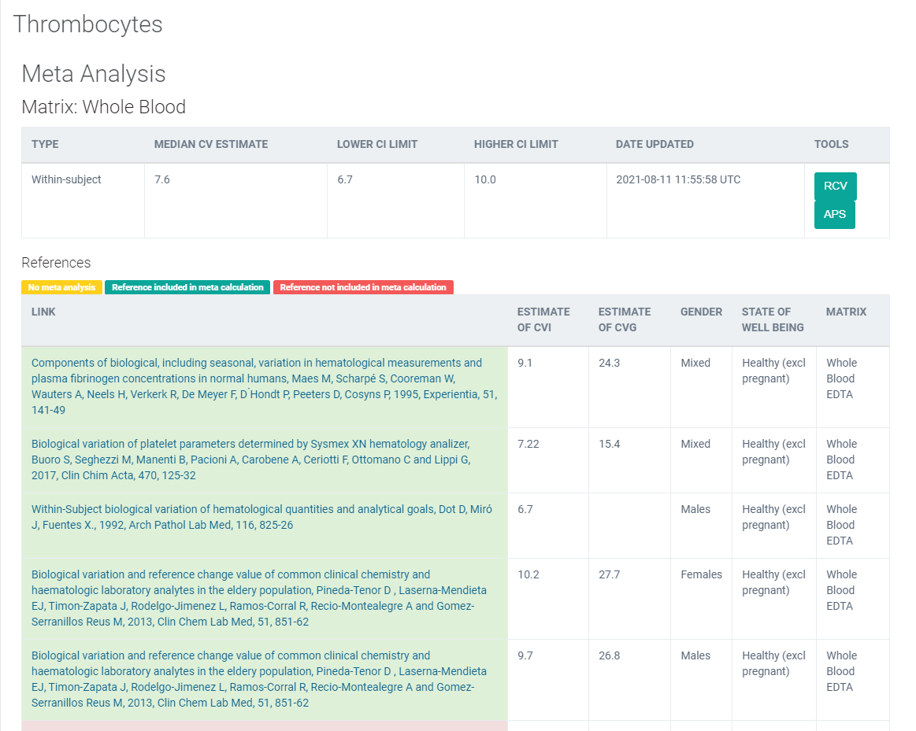
Legge inn:
7.22 | CVi
15.4 | CVg | Prosent
 | ROT av (CVi2 + CVg2) | 17.01
 | I < | 3.61
 | B < | 4.25
 | TE< | 10.21

 |  |  | Utregnet | 2021-08-12
 |  |  | 289.2884
 |  |  | 17.008480238
 |  |  | 4.2521200595

 |  |  |  |  | 5.9565
 |  |  |  | TE | 10.2065

Kopi fra EFLM database 210811 |  | https://biologicalvariation.eu/meta_calculations/1061

